A̳ssets


Paleta de Cores

# 9BC848 | Xbox Color | # E8E6E9 | negative zone
# 22C55E | Xbox Color
# 2AE6B1 | Menus
# 5BF6A8 | Menus

Logos |  |  |  | ícones

Cálculos
Pergunta de negócio 1: Qual faturamento total de vendas dos planos anuais (contendo todas as assinaturas agregadas)
Pergunta de negócio 2: Qual faturamento total de vendas dos planos anuais, separando por auto renovaação não é por auto renovação
 | Pergunta de negócio 1: Qual faturamento total de vendas dos planos anuais (contendo todas as assinaturas agregadas) | Pergunta de negócio 2: Qual faturamento total de vendas dos planos anuais, separando por auto renovaação não é por auto renovação

D̳ashboard
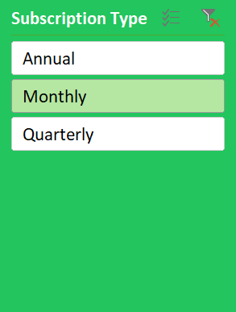
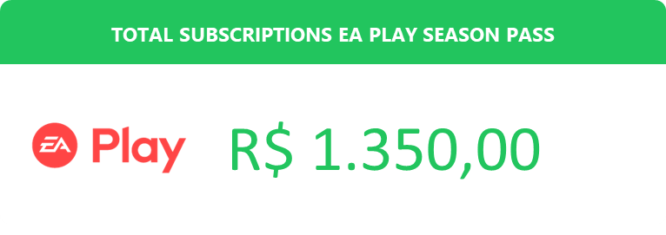
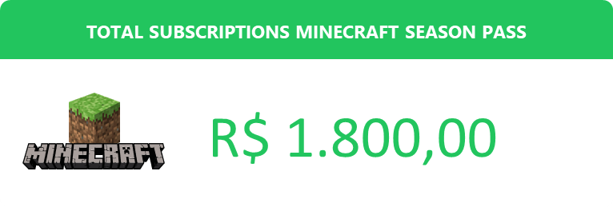

XBOX GAME PASS SUBSCRIPTIONS SALES

